153
Фото товара |  | Группа | Модель | Цвет | состав | Цена | 56 | 57 | 58 | 59 | 60 | 61 | 62 | Всего | Сумма
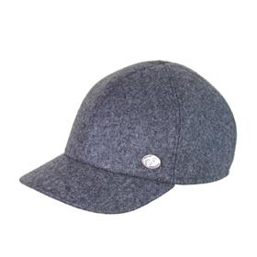 | 3215-624/70 | Бейсболка | 3215 | 624/70 | 80% шерсть - 20% полиамид / Подклад: 100% вискоза | 975.80 ₽ |  | 1 | 1 | 2 | 1 | 1 |  | 6 | 5,854.80 ₽ | 153
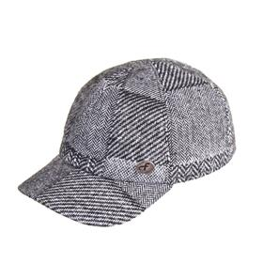 | 3215-630/77 | Бейсболка | 3215 | 630/77 | 80% шерсть - 20% полиамид / Подклад: 100% вискоза | 975.80 ₽ |  | 1 | 1 | 2 | 1 | 1 | 1 | 7 | 6,830.60 ₽
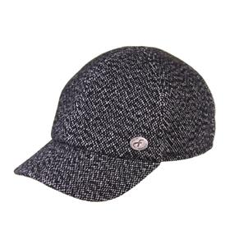 | 3215-652/72 | Бейсболка | 3215 | 652/72 | 80% шерсть - 20% полиамид / Подклад: 100% вискоза | 975.80 ₽ |  | 1 | 1 | 2 | 1 | 1 | 1 | 7 | 6,830.60 ₽
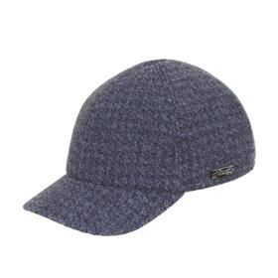 | 3215-667/20 | Бейсболка | 3215 | 667/20 | 80% шерсть - 20% полиамид / Подклад: 100% вискоза | 975.80 ₽ |  | 1 | 1 | 2 | 1 |  |  | 5 | 4,879.00 ₽
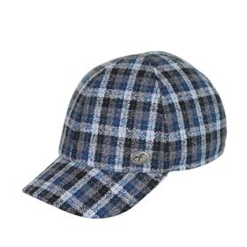 3215-684-289 | 3215-684/29 | Бейсболка | 3215 | 684/29 | 80% шерсть - 20% полиамид / Подклад: 100% вискоза | 975.80 ₽ |  | 1 | 1 | 2 | 1 | 1 |  | 6 | 5,854.80 ₽
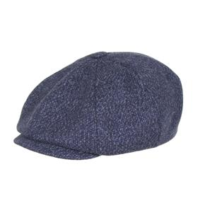 | 3030-632/23 | Кепка восьмиклинка | 3030 | 632/23 | 80% шерсть - 20% полиамид / Подклад: 100% вискоза | 975.80 ₽ |  | 2 | 2 | 2 | 2 | 2 | 2 | 12 | 11,709.60 ₽
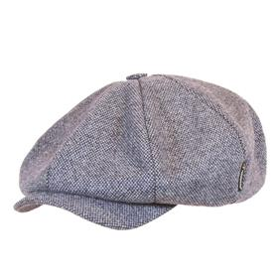 | 3035-630/23 | Кепка восьмиклинка | 3035 | 630/23 | 80% шерсть - 20% полиамид / Подклад: 100% вискоза | 975.80 ₽ |  | 2 | 3 | 4 | 3 | 1 |  | 13 | 12,685.40 ₽
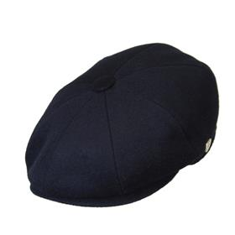 | 3101-624/25 | Кепка восьмиклинка | 3101 | 624/25 | 80% шерсть - 20% полиамид / Подклад: 100% вискоза | 975.80 ₽ | 1 | 3 | 4 | 6 | 4 | 3 | 2 | 23 | 22,443.40 ₽
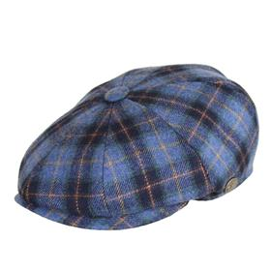 | 3101-684/44 | Кепка восьмиклинка | 3101 | 684/44 | 80% шерсть - 20% полиамид / Подклад: 100% вискоза | 975.80 ₽ |  |  | 2 | 3 | 2 | 1 | 1 | 9 | 8,782.20 ₽
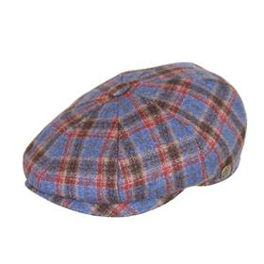 | 3101-685/15 | Кепка восьмиклинка | 3101 | 685/15 | 80% шерсть - 20% полиамид / Подклад: 100% вискоза | 975.80 ₽ |  | 1 | 1 | 2 | 1 | 1 |  | 6 | 5,854.80 ₽
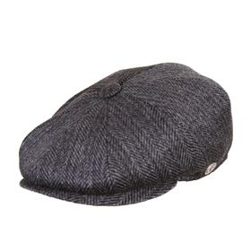 | 3101-699/79 | Кепка восьмиклинка | 3101 | 699/79 | 80% шерсть - 20% полиамид / Подклад: 100% вискоза | 975.80 ₽ | 2 | 4 | 6 | 8 | 6 | 4 | 1 | 31 | 30,249.80 ₽
 | 3109-646/79 | Кепка восьмиклинка | 3109 | 646/79 | 80% шерсть - 20% полиамид / Подклад: 100% вискоза | 975.80 ₽ | 2 | 4 | 6 | 8 | 6 | 4 |  | 30 | 29,274.00 ₽
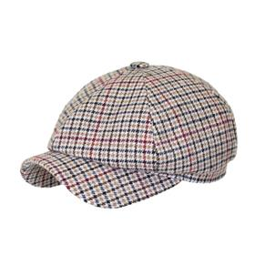 | 3147-608/53 | Кепка шестиклинка | 3147 | 608/53 | 80% шерсть - 20% полиамид / Подклад: 100% вискоза | 975.80 ₽ |  | 1 | 2 | 3 | 2 | 1 | 1 | 10 | 9,758.00 ₽
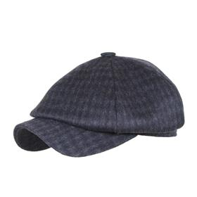 | 3147-626/78 | Кепка шестиклинка | 3147 | 626/78 | 80% шерсть - 20% полиамид / Подклад: 100% вискоза | 975.80 ₽ |  | 2 | 3 | 4 | 3 |  |  | 12 | 11,709.60 ₽
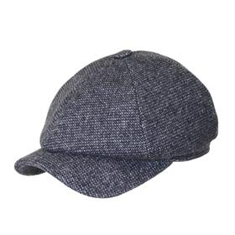 | 3147-641/76 | Кепка шестиклинка | 3147 | 641/76 | 80% шерсть - 20% полиамид / Подклад: 100% вискоза | 975.80 ₽ | 1 | 2 | 3 | 4 | 3 |  |  | 13 | 12,685.40 ₽
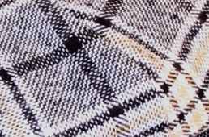 | 3147-685/55 | Кепка шестиклинка | 3147 | 685/55 | 80% шерсть - 20% полиамид / Подклад: 100% вискоза | 975.80 ₽ |  | 1 | 1 | 2 | 1 | 1 |  | 6 | 5,854.80 ₽
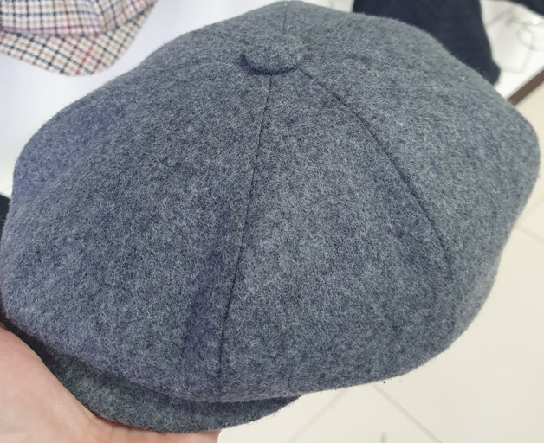 | 3155-624/70 | Кепка восьмиклинка | 3155 | 624/70 | 80% шерсть - 20% полиамид / Подклад: 100% вискоза | 975.80 ₽ | 2 | 4 | 6 | 8 | 6 | 4 | 1 | 31 | 30,249.80 ₽
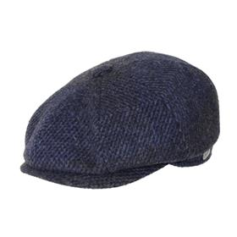 | 3155-657/27 | Кепка восьмиклинка | 3155 | 657/27 | 80% шерсть - 20% полиамид / Подклад: 100% вискоза | 975.80 ₽ | 4 | 8 | 13 | 18 | 13 | 3 | 2 | 61 | 59,523.80 ₽
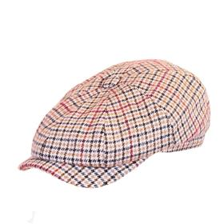 | 3190-608/53 | Кепка восьмиклинка | 3190 | 608/53 | 80% шерсть - 20% полиамид / Подклад: 100% вискоза | 975.80 ₽ |  | 1 | 2 | 3 | 2 | 1 |  | 9 | 8,782.20 ₽
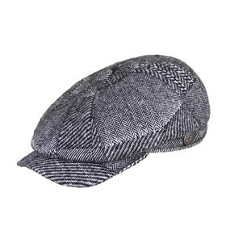 | 3190-630/77 | Кепка восьмиклинка | 3190 | 630/77 | 80% шерсть - 20% полиамид / Подклад: 100% вискоза | 975.80 ₽ |  | 1 | 2 | 3 | 2 | 1 | 1 | 10 | 9,758.00 ₽
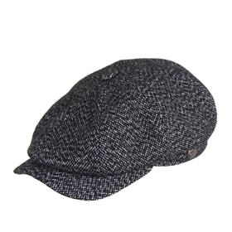 | 3190-652/72 | Кепка восьмиклинка | 3190 | 652/72 | 80% шерсть - 20% полиамид / Подклад: 100% вискоза | 975.80 ₽ |  |  | 8 | 10 |  |  |  | 18 | 17,564.40 ₽
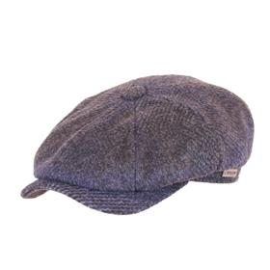 | 3190-657/27 | Кепка восьмиклинка | 3190 | 657/27 | 80% шерсть - 20% полиамид / Подклад: 100% вискоза | 975.80 ₽ | 2 | 4 | 6 | 8 | 6 | 3 | 2 | 31 | 30,249.80 ₽
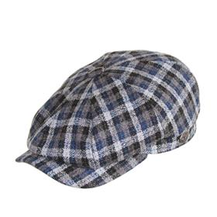 | 3190-684/29 | Кепка восьмиклинка | 3190 | 684/29 | 80% шерсть - 20% полиамид / Подклад: 100% вискоза | 975.80 ₽ |  | 1 | 1 | 2 | 1 | 1 |  | 6 | 5,854.80 ₽
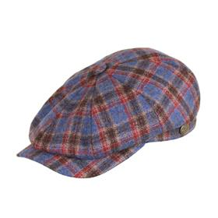 | 3190-685/15 | Кепка восьмиклинка | 3190 | 685/15 | 80% шерсть - 20% полиамид / Подклад: 100% вискоза | 975.80 ₽ |  | 1 | 1 | 2 | 1 |  |  | 5 | 4,879.00 ₽
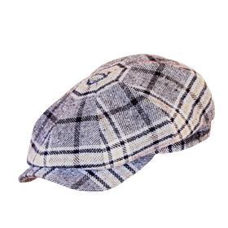 | 3190-685/55 | Кепка восьмиклинка | 3190 | 685/55 | 80% шерсть - 20% полиамид / Подклад: 100% вискоза | 975.80 ₽ |  | 1 | 1 | 2 | 1 | 1 |  | 6 | 5,854.80 ₽
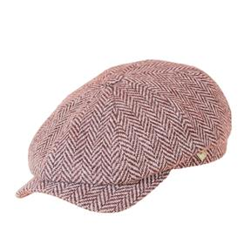 | 3190-699/51 | Кепка восьмиклинка | 3190 | 699/51 | 80% шерсть - 20% полиамид / Подклад: 100% вискоза | 975.80 ₽ |  | 7 | 1 | 10 | 7 |  |  | 25 | 24,395.00 ₽
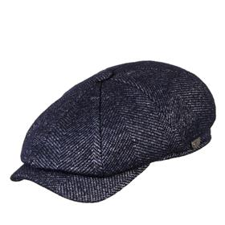 | 3190-709/21 | Кепка восьмиклинка | 3190 | 709/21 | 80% шерсть - 20% полиамид / Подклад: 100% вискоза | 975.80 ₽ |  |  | 5 | 8 | 5 | 5 |  | 23 | 22,443.40 ₽
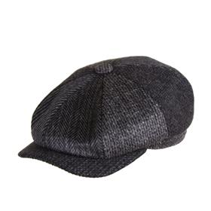 | 3190-79 | Кепка восьмиклинка | 3190 | 79 | 80% шерсть - 20% полиамид / Подклад: 100% вискоза | 975.80 ₽ |  | 3 | 5 | 7 | 5 | 3 | 2 | 25 | 24,395.00 ₽
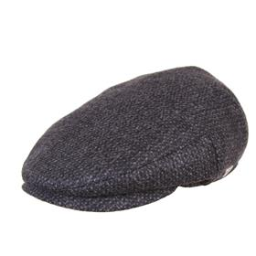 | 3122-640/79 | Кепка плоская | 3122 | 640/79 | 80% шерсть - 20% полиамид / Подклад: 100% вискоза | 975.80 ₽ |  | 1 | 2 | 3 | 2 | 1 | 1 | 10 | 9,758.00 ₽
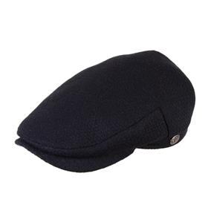 | 3125-619/23 | Кепка плоская | 3125 | 619/23 | 80% шерсть - 20% полиамид / Подклад: 100% вискоза | 975.80 ₽ |  | 1 | 2 | 3 | 2 | 1 | 1 | 10 | 9,758.00 ₽
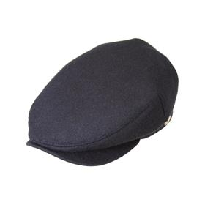 | 3125-624/25 | Кепка плоская | 3125 | 624/25 | 80% шерсть - 20% полиамид / Подклад: 100% вискоза | 975.80 ₽ |  | 1 | 1 | 2 | 1 | 1 | 1 | 7 | 6,830.60 ₽
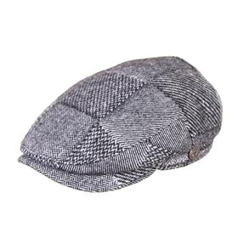 | 3125-630/77 | Кепка плоская | 3125 | 630/77 | 80% шерсть - 20% полиамид / Подклад: 100% вискоза | 975.80 ₽ |  | 1 | 1 | 2 | 1 | 1 | 1 | 7 | 6,830.60 ₽
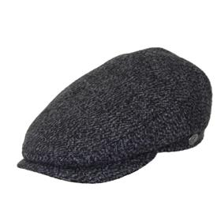 | 3125-640/71 | Кепка плоская | 3125 | 640/71 | 80% шерсть - 20% полиамид / Подклад: 100% вискоза | 975.80 ₽ |  | 1 | 2 | 3 | 2 | 1 | 1 | 10 | 9,758.00 ₽
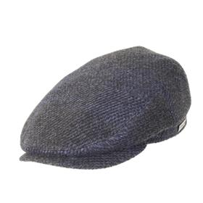 | 3125-657/27 | Кепка плоская | 3125 | 657/27 | 80% шерсть - 20% полиамид / Подклад: 100% вискоза | 975.80 ₽ |  | 1 | 2 | 3 | 2 | 1 | 1 | 10 | 9,758.00 ₽
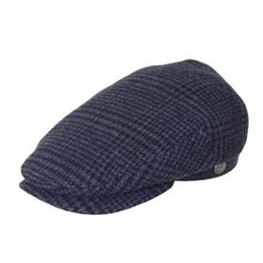 | 3125-678/76 | Кепка плоская | 3125 | 678/76 | 80% шерсть - 20% полиамид / Подклад: 100% вискоза | 975.80 ₽ | 1 | 2 | 3 | 4 | 3 |  |  | 13 | 12,685.40 ₽
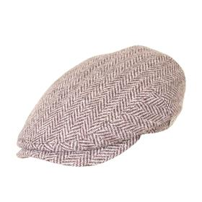 | 3125-699/51 | Кепка плоская | 3125 | 699/51 | 80% шерсть - 20% полиамид / Подклад: 100% вискоза | 975.80 ₽ |  | 2 | 3 | 4 | 3 | 2 | 1 | 15 | 14,637.00 ₽
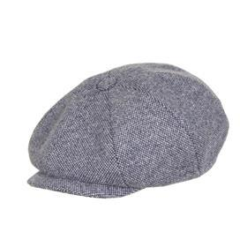 |  | Кепка восьмиклинка | 3030 | 630/23 | 80% шерсть - 20% полиамид / Подклад: 100% вискоза | 975.80 ₽ |  | 2 |  | 5 | 5 | 2 | 1 | 15 | 14,637.00 ₽
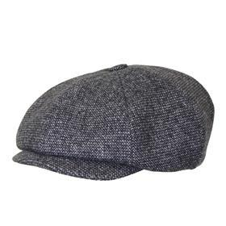 |  | Кепка восьмиклинка | 3030 | 641/76 | 80% шерсть - 20% полиамид / Подклад: 100% вискоза | 975.80 ₽ | 2 | 3 | 4 | 6 | 4 | 3 | 2 | 24 | 23,419.20 ₽
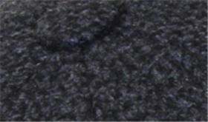 |  | Кепка восьмиклинка | 3035 | 637/70 | 80% шерсть - 20% полиамид / Подклад: 100% вискоза | 975.80 ₽ | 2 | 3 | 5 | 5 | 4 | 2 | 1 | 22 | 21,467.60 ₽
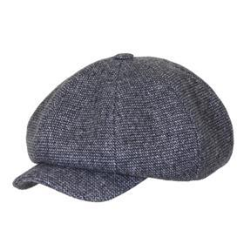 |  | Кепка восьмиклинка | 3035 | 641/76 | 80% шерсть - 20% полиамид / Подклад: 100% вискоза | 975.80 ₽ | 1 | 2 | 3 | 4 | 3 | 2 | 1 | 16 | 15,612.80 ₽
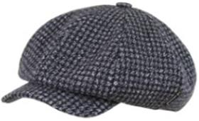 |  | Кепка восьмиклинка | 3035 | 644/74 | 80% шерсть - 20% полиамид / Подклад: 100% вискоза | 975.80 ₽ | 1 | 3 | 5 | 5 | 3 | 2 |  | 19 | 18,540.20 ₽
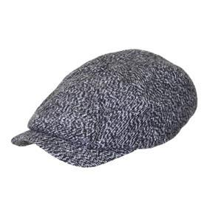 |  | Кепка восьмиклинка | 3080 | 640/77 | 80% шерсть - 20% полиамид / Подклад: 100% вискоза | 975.80 ₽ |  | 4 |  | 8 |  |  |  | 12 | 11,709.60 ₽
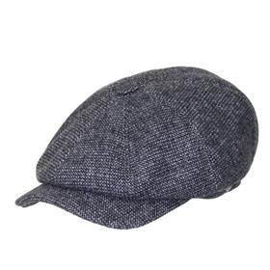 |  | Кепка восьмиклинка | 3080 | 641/76 | 80% шерсть - 20% полиамид / Подклад: 100% вискоза | 975.80 ₽ |  | 6 |  | 12 |  |  |  | 18 | 17,564.40 ₽
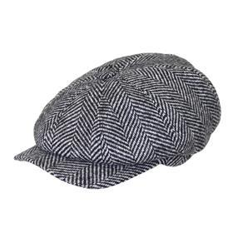 |  | Кепка восьмиклинка | 3080 | 642/79 | 80% шерсть - 20% полиамид / Подклад: 100% вискоза | 975.80 ₽ |  | 8 |  | 16 |  |  |  | 24 | 23,419.20 ₽
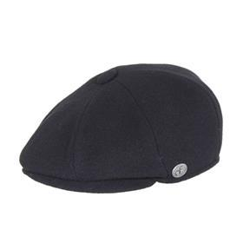 |  | Кепка восьмиклинка | 3101 | 624/91 | 80% шерсть - 20% полиамид / Подклад: 100% вискоза | 975.80 ₽ | 5 | 10 | 15 | 20 | 15 | 10 | 5 | 80 | 78,064.00 ₽
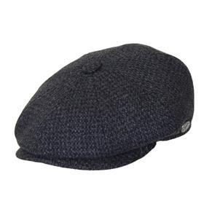 |  | Кепка восьмиклинка | 3101 | 637/70 | 80% шерсть - 20% полиамид / Подклад: 100% вискоза | 975.80 ₽ | 7 | 14 | 21 | 28 | 21 | 1 | 2 | 94 | 91,725.20 ₽
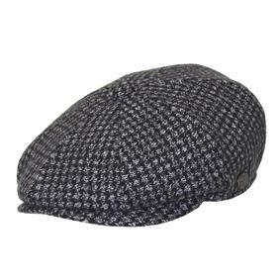 |  | Кепка восьмиклинка | 3101 | 644/74 | 80% шерсть - 20% полиамид / Подклад: 100% вискоза | 975.80 ₽ | 2 | 9 | 6 | 10 | 15 |  |  | 42 | 40,983.60 ₽
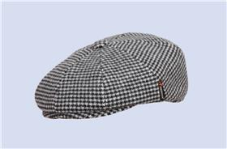 |  | Кепка восьмиклинка | 3101 | 667/57 | 80% шерсть - 20% полиамид / Подклад: 100% вискоза | 975.80 ₽ | 4 | 8 | 12 | 14 | 11 | 6 | 3 | 58 | 56,596.40 ₽
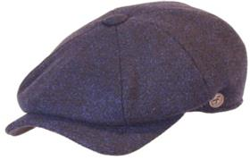 |  | Кепка восьмиклинка | 3109 | 622/22 | 80% шерсть - 20% полиамид / Подклад: 100% вискоза | 975.80 ₽ | 1 | 3 | 5 | 7 | 5 |  |  | 21 | 20,491.80 ₽
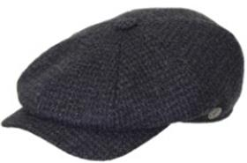 |  | Кепка восьмиклинка | 3109 | 637/70 | 80% шерсть - 20% полиамид / Подклад: 100% вискоза | 975.80 ₽ | 10 | 20 | 30 | 40 | 30 | 16 | 10 | 156 | 152,224.80 ₽
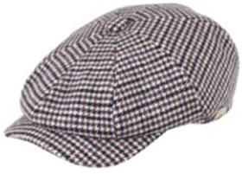 |  | Кепка восьмиклинка | 3109 | 667/57 | 80% шерсть - 20% полиамид / Подклад: 100% вискоза | 975.80 ₽ | 5 | 10 | 15 | 20 | 15 | 10 | 5 | 80 | 78,064.00 ₽
 |  | Кепка плоская | 3122 | 624/91 | 80% шерсть - 20% полиамид / Подклад: 100% вискоза | 975.80 ₽ | 1 | 2 | 3 | 4 | 3 | 2 | 1 | 16 | 15,612.80 ₽
 |  | Кепка плоская | 3125 | 637/70 | 80% шерсть - 20% полиамид / Подклад: 100% вискоза | 975.80 ₽ | 4 | 8 | 12 | 16 | 12 | 8 | 4 | 64 | 62,451.20 ₽
 |  | Кепка плоская | 3125 | 641/76 | 80% шерсть - 20% полиамид / Подклад: 100% вискоза | 975.80 ₽ | 1 | 2 | 3 | 4 | 3 |  | 1 | 14 | 13,661.20 ₽
 |  | Кепка плоская | 3125 | 667/57 | 80% шерсть - 20% полиамид / Подклад: 100% вискоза | 975.80 ₽ | 1 | 8 | 12 | 16 | 12 | 4 | 2 | 55 | 53,669.00 ₽
 |  | Кепка плоская | 3125 | 699/78 | 80% шерсть - 20% полиамид / Подклад: 100% вискоза | 975.80 ₽ | 4 | 8 | 9 | 12 | 10 | 8 | 4 | 55 | 53,669.00 ₽
 |  | Кепка картуз | 3142 | 624/91 | 80% шерсть - 20% полиамид / Подклад: 100% вискоза | 975.80 ₽ | 2 | 4 | 5 | 8 | 5 | 4 | 2 | 30 | 29,274.00 ₽
 |  | Кепка картуз | 3142 | 630/23 | 80% шерсть - 20% полиамид / Подклад: 100% вискоза | 975.80 ₽ |  | 1 |  | 3 | 3 | 2 |  | 9 | 8,782.20 ₽
 |  | Кепка картуз | 3142 | 641/76 | 80% шерсть - 20% полиамид / Подклад: 100% вискоза | 975.80 ₽ | 3 | 5 | 8 | 9 | 7 | 4 | 2 | 38 | 37,080.40 ₽
 |  | Кепка шестиклинка | 3147 | 640/77 | 80% шерсть - 20% полиамид / Подклад: 100% вискоза | 975.80 ₽ | 2 | 6 | 9 | 12 | 9 | 4 |  | 42 | 40,983.60 ₽
 |  | Кепка шестиклинка | 3147 | 642/70 | 80% шерсть - 20% полиамид / Подклад: 100% вискоза | 975.80 ₽ | 2 | 6 | 12 | 15 | 12 |  |  | 47 | 45,862.60 ₽
 |  | Кепка восьмиклинка | 3190 | 624/91 | 80% шерсть - 20% полиамид / Подклад: 100% вискоза | 975.80 ₽ | 10 | 20 | 30 | 40 | 30 | 15 | 2 | 147 | 143,442.60 ₽
 |  | Кепка восьмиклинка | 3190 | 630/23 | 80% шерсть - 20% полиамид / Подклад: 100% вискоза | 975.80 ₽ | 10 | 20 | 30 | 36 | 30 | 16 | 9 | 151 | 147,345.80 ₽
 |  | Кепка восьмиклинка | 3190 | 640/77 | 80% шерсть - 20% полиамид / Подклад: 100% вискоза | 975.80 ₽ | 4 | 8 | 12 | 18 | 12 | 8 | 4 | 66 | 64,402.80 ₽
 |  | Кепка восьмиклинка | 3190 | 699/78 | 80% шерсть - 20% полиамид / Подклад: 100% вискоза | 975.80 ₽ | 7 | 20 | 30 | 40 | 30 |  |  | 127 | 123,926.60 ₽
 |  | Бейсболка | 3215 | 624/91 | 80% шерсть - 20% полиамид / Подклад: 100% вискоза | 975.80 ₽ | 2 | 5 | 7 | 11 | 7 |  |  | 32 | 31,225.60 ₽
 |  | Бейсболка | 3215 | 625/20 | 80% шерсть - 20% полиамид / Подклад: 100% вискоза | 975.80 ₽ | 2 | 4 | 6 | 9 | 6 | 4 | 2 | 33 | 32,201.40 ₽
 |  | Бейсболка | 3215 | 630/23 | 80% шерсть - 20% полиамид / Подклад: 100% вискоза | 975.80 ₽ | 2 | 4 | 6 | 9 | 6 | 4 | 2 | 33 | 32,201.40 ₽
 |  | Бейсболка | 3215 | 641/76 | 80% шерсть - 20% полиамид / Подклад: 100% вискоза | 975.80 ₽ | 2 | 4 | 6 | 9 | 6 | 4 | 2 | 33 | 32,201.40 ₽
 |  | Бейсболка | 3215 | 644/74 | 80% шерсть - 20% полиамид / Подклад: 100% вискоза | 975.80 ₽ | 2 | 4 | 6 | 9 | 6 | 4 | 2 | 33 | 32,201.40 ₽
 |  | Бейсболка | 3216 | 625/20 | 80% шерсть - 20% полиамид / Подклад: 100% вискоза | 975.80 ₽ |  | 2 | 4 | 5 | 4 |  |  | 15 | 14,637.00 ₽
 |  | Кепка кадетка | 3243 | 624/91 | 80% шерсть - 20% полиамид / Подклад: 100% вискоза | 975.80 ₽ |  | 2 | 4 | 6 |  |  |  | 12 | 11,709.60 ₽
 |  | Кепка кадетка | 3243 | 631/90 | 80% шерсть - 20% полиамид / Подклад: 100% вискоза | 975.80 ₽ |  | 1 | 2 | 4 | 2 | 1 | 1 | 11 | 10,733.80 ₽
 |  | Кепка кадетка | 3243 | 641/76 | 80% шерсть - 20% полиамид / Подклад: 100% вискоза | 975.80 ₽ |  | 1 | 2 | 3 | 1 |  | 1 | 8 | 7,806.40 ₽
 |  | Бейсболка | 3276 | 624/91 | 80% шерсть - 20% полиамид / Подклад: 100% вискоза | 975.80 ₽ |  | 2 | 4 | 5 | 4 | 2 |  | 17 | 16,588.60 ₽
 |  | Панама | 3363 | 624/91 | 80% шерсть - 20% полиамид / Подклад: 100% вискоза | 975.80 ₽ | 1 | 1 | 1 | 2 |  | 1 |  | 6 | 5,854.80 ₽
 |  | Панама | 3363 | 625/20 | 80% шерсть - 20% полиамид / Подклад: 100% вискоза | 975.80 ₽ | 2 | 3 | 6 | 6 | 5 | 2 | 1 | 25 | 24,395.00 ₽
 |  | Панама | 3363 | 630/23 | 80% шерсть - 20% полиамид / Подклад: 100% вискоза | 975.80 ₽ | 1 | 3 | 5 | 7 | 5 | 3 |  | 24 | 23,419.20 ₽
 |  | Панама | 3363 | 632/23 | 80% шерсть - 20% полиамид / Подклад: 100% вискоза | 975.80 ₽ | 1 | 1 | 2 | 4 | 1 | 1 |  | 10 | 9,758.00 ₽
 |  | Панама | 3363 | 641/76 | 80% шерсть - 20% полиамид / Подклад: 100% вискоза | 975.80 ₽ | 1 | 3 | 5 | 7 | 5 | 3 | 1 | 25 | 24,395.00 ₽

152
Фото товара |  | Группа | Модель | Цвет | состав | Цена | 56 | 57 | 58 | 59 | 60 | 61 | 62 | Всего | Сумма
 | 3030-630/23 | Кепка восьмиклинка | 3030 | 630/23 | 80% шерсть - 20% полиамид / Подклад: 100% вискоза | 975.80 ₽ |  | 2 |  | 5 | 5 | 2 | 1 | 15 | 14,637.00 ₽ | 0
 | 3030-641/76 | Кепка восьмиклинка | 3030 | 641/76 | 80% шерсть - 20% полиамид / Подклад: 100% вискоза | 975.80 ₽ | 2 | 3 | 4 | 6 | 4 | 3 | 2 | 24 | 23,419.20 ₽ | 0
 | 3035-637/70 | Кепка восьмиклинка | 3035 | 637/70 | 80% шерсть - 20% полиамид / Подклад: 100% вискоза | 975.80 ₽ | 2 | 3 | 5 | 5 | 4 | 2 | 1 | 22 | 21,467.60 ₽ | 0
 | 3035-641/76 | Кепка восьмиклинка | 3035 | 641/76 | 80% шерсть - 20% полиамид / Подклад: 100% вискоза | 975.80 ₽ | 1 | 2 | 3 | 4 | 3 | 2 | 1 | 16 | 15,612.80 ₽ | 0
 | 3035-644/74 | Кепка восьмиклинка | 3035 | 644/74 | 80% шерсть - 20% полиамид / Подклад: 100% вискоза | 975.80 ₽ | 1 | 3 | 5 | 5 | 3 | 2 |  | 19 | 18,540.20 ₽ | 0
 | 3080-640/77 | Кепка восьмиклинка | 3080 | 640/77 | 80% шерсть - 20% полиамид / Подклад: 100% вискоза | 975.80 ₽ |  | 4 |  | 8 |  |  |  | 12 | 11,709.60 ₽ | 0
 | 3080-641/76 | Кепка восьмиклинка | 3080 | 641/76 | 80% шерсть - 20% полиамид / Подклад: 100% вискоза | 975.80 ₽ |  | 6 |  | 12 |  |  |  | 18 | 17,564.40 ₽ | 0
 | 3080-642/79 | Кепка восьмиклинка | 3080 | 642/79 | 80% шерсть - 20% полиамид / Подклад: 100% вискоза | 975.80 ₽ |  | 8 |  | 16 |  |  |  | 24 | 23,419.20 ₽ | 0
 | 3101-624/91 | Кепка восьмиклинка | 3101 | 624/91 | 80% шерсть - 20% полиамид / Подклад: 100% вискоза | 975.80 ₽ | 5 | 10 | 15 | 20 | 15 | 10 | 5 | 80 | 78,064.00 ₽ | 0
 | 3101-637/70 | Кепка восьмиклинка | 3101 | 637/70 | 80% шерсть - 20% полиамид / Подклад: 100% вискоза | 975.80 ₽ | 7 | 14 | 21 | 28 | 21 | 1 | 2 | 94 | 91,725.20 ₽ | 0
 | 3101-644/74 | Кепка восьмиклинка | 3101 | 644/74 | 80% шерсть - 20% полиамид / Подклад: 100% вискоза | 975.80 ₽ | 2 | 9 | 6 | 10 | 15 |  |  | 42 | 40,983.60 ₽ | 0
 3101-667-77 | 3101-667/57 | Кепка восьмиклинка | 3101 | 667/57 | 80% шерсть - 20% полиамид / Подклад: 100% вискоза | 975.80 ₽ | 4 | 8 | 12 | 14 | 11 | 6 | 3 | 58 | 56,596.40 ₽ | 0
 | 3109-622/22 | Кепка восьмиклинка | 3109 | 622/22 | 80% шерсть - 20% полиамид / Подклад: 100% вискоза | 975.80 ₽ | 1 | 3 | 5 | 7 | 5 |  |  | 21 | 20,491.80 ₽ | 0
 | 3109-637/70 | Кепка восьмиклинка | 3109 | 637/70 | 80% шерсть - 20% полиамид / Подклад: 100% вискоза | 975.80 ₽ | 10 | 20 | 30 | 40 | 30 | 16 | 10 | 156 | 152,224.80 ₽ | 0
 | 3109-667/57 | Кепка восьмиклинка | 3109 | 667/57 | 80% шерсть - 20% полиамид / Подклад: 100% вискоза | 975.80 ₽ | 5 | 10 | 15 | 20 | 15 | 10 | 5 | 80 | 78,064.00 ₽ | 0
 | 3122-624/91 | Кепка плоская | 3122 | 624/91 | 80% шерсть - 20% полиамид / Подклад: 100% вискоза | 975.80 ₽ | 1 | 2 | 3 | 4 | 3 | 2 | 1 | 16 | 15,612.80 ₽ | 0
 | 3125-637/70 | Кепка плоская | 3125 | 637/70 | 80% шерсть - 20% полиамид / Подклад: 100% вискоза | 975.80 ₽ | 4 | 8 | 12 | 16 | 12 | 8 | 4 | 64 | 62,451.20 ₽ | 0
 | 3125-641/76 | Кепка плоская | 3125 | 641/76 | 80% шерсть - 20% полиамид / Подклад: 100% вискоза | 975.80 ₽ | 1 | 2 | 3 | 4 | 3 |  | 1 | 14 | 13,661.20 ₽ | 0
 | 3125-667/57 | Кепка плоская | 3125 | 667/57 | 80% шерсть - 20% полиамид / Подклад: 100% вискоза | 975.80 ₽ | 1 | 8 | 12 | 16 | 12 | 4 | 2 | 55 | 53,669.00 ₽ | 0
 | 3125-699/78 | Кепка плоская | 3125 | 699/78 | 80% шерсть - 20% полиамид / Подклад: 100% вискоза | 975.80 ₽ | 4 | 8 | 9 | 12 | 10 | 8 | 4 | 55 | 53,669.00 ₽ | 0
 | 3142-624/91 | Кепка картуз | 3142 | 624/91 | 80% шерсть - 20% полиамид / Подклад: 100% вискоза | 975.80 ₽ | 2 | 4 | 5 | 8 | 5 | 4 | 2 | 30 | 29,274.00 ₽ | 0
 | 3142-630/23 | Кепка картуз | 3142 | 630/23 | 80% шерсть - 20% полиамид / Подклад: 100% вискоза | 975.80 ₽ |  | 1 |  | 3 | 3 | 2 |  | 9 | 8,782.20 ₽ | 0
 | 3142-641/76 | Кепка картуз | 3142 | 641/76 | 80% шерсть - 20% полиамид / Подклад: 100% вискоза | 975.80 ₽ | 3 | 5 | 8 | 9 | 7 | 4 | 2 | 38 | 37,080.40 ₽ | 0
 | 3147-640/77 | Кепка шестиклинка | 3147 | 640/77 | 80% шерсть - 20% полиамид / Подклад: 100% вискоза | 975.80 ₽ | 2 | 6 | 9 | 12 | 9 | 4 |  | 42 | 40,983.60 ₽ | 0
 | 3147-642/70 | Кепка шестиклинка | 3147 | 642/70 | 80% шерсть - 20% полиамид / Подклад: 100% вискоза | 975.80 ₽ | 2 | 6 | 12 | 15 | 12 |  |  | 47 | 45,862.60 ₽ | 0
 | 3155-657/27 | Кепка восьмиклинка | 3155 | 657/27 | 80% шерсть - 20% полиамид / Подклад: 100% вискоза | 975.80 ₽ | 3 | 6 | 9 | 12 | 9 |  |  | 39 | 38,056.20 ₽ | 61
 | 3190-624/91 | Кепка восьмиклинка | 3190 | 624/91 | 80% шерсть - 20% полиамид / Подклад: 100% вискоза | 975.80 ₽ | 10 | 20 | 30 | 40 | 30 | 15 | 2 | 147 | 143,442.60 ₽ | 0
 | 3190-630/23 | Кепка восьмиклинка | 3190 | 630/23 | 80% шерсть - 20% полиамид / Подклад: 100% вискоза | 975.80 ₽ | 10 | 20 | 30 | 36 | 30 | 16 | 9 | 151 | 147,345.80 ₽ | 0
 | 3190-640/77 | Кепка восьмиклинка | 3190 | 640/77 | 80% шерсть - 20% полиамид / Подклад: 100% вискоза | 975.80 ₽ | 4 | 8 | 12 | 18 | 12 | 8 | 4 | 66 | 64,402.80 ₽ | 0
 | 3190-699/78 | Кепка восьмиклинка | 3190 | 699/78 | 80% шерсть - 20% полиамид / Подклад: 100% вискоза | 975.80 ₽ | 7 | 20 | 30 | 40 | 30 |  |  | 127 | 123,926.60 ₽ | 0
 | 3215-624/91 | Бейсболка | 3215 | 624/91 | 80% шерсть - 20% полиамид / Подклад: 100% вискоза | 975.80 ₽ | 2 | 5 | 7 | 11 | 7 |  |  | 32 | 31,225.60 ₽ | 0
 | 3215-625/20 | Бейсболка | 3215 | 625/20 | 80% шерсть - 20% полиамид / Подклад: 100% вискоза | 975.80 ₽ | 2 | 4 | 6 | 9 | 6 | 4 | 2 | 33 | 32,201.40 ₽ | 0
 | 3215-630/23 | Бейсболка | 3215 | 630/23 | 80% шерсть - 20% полиамид / Подклад: 100% вискоза | 975.80 ₽ | 2 | 4 | 6 | 9 | 6 | 4 | 2 | 33 | 32,201.40 ₽ | 0
 | 3215-641/76 | Бейсболка | 3215 | 641/76 | 80% шерсть - 20% полиамид / Подклад: 100% вискоза | 975.80 ₽ | 2 | 4 | 6 | 9 | 6 | 4 | 2 | 33 | 32,201.40 ₽ | 0
 | 3215-644/74 | Бейсболка | 3215 | 644/74 | 80% шерсть - 20% полиамид / Подклад: 100% вискоза | 975.80 ₽ | 2 | 4 | 6 | 9 | 6 | 4 | 2 | 33 | 32,201.40 ₽ | 0
 | 3216-625/20 | Бейсболка | 3216 | 625/20 | 80% шерсть - 20% полиамид / Подклад: 100% вискоза | 975.80 ₽ |  | 2 | 4 | 5 | 4 |  |  | 15 | 14,637.00 ₽ | 0
 | 3243-624/91 | Кепка кадетка | 3243 | 624/91 | 80% шерсть - 20% полиамид / Подклад: 100% вискоза | 975.80 ₽ |  | 2 | 4 | 6 |  |  |  | 12 | 11,709.60 ₽ | 0
 | 3243-631/90 | Кепка кадетка | 3243 | 631/90 | 80% шерсть - 20% полиамид / Подклад: 100% вискоза | 975.80 ₽ |  | 1 | 2 | 4 | 2 | 1 | 1 | 11 | 10,733.80 ₽ | 0
 | 3243-641/76 | Кепка кадетка | 3243 | 641/76 | 80% шерсть - 20% полиамид / Подклад: 100% вискоза | 975.80 ₽ |  | 1 | 2 | 3 | 1 |  | 1 | 8 | 7,806.40 ₽ | 0
 | 3276-624/91 | Бейсболка | 3276 | 624/91 | 80% шерсть - 20% полиамид / Подклад: 100% вискоза | 975.80 ₽ |  | 2 | 4 | 5 | 4 | 2 |  | 17 | 16,588.60 ₽ | 0
 | 3363-624/91 | Панама | 3363 | 624/91 | 80% шерсть - 20% полиамид / Подклад: 100% вискоза | 975.80 ₽ | 1 | 1 | 1 | 2 |  | 1 |  | 6 | 5,854.80 ₽ | 0
 | 3363-625/20 | Панама | 3363 | 625/20 | 80% шерсть - 20% полиамид / Подклад: 100% вискоза | 975.80 ₽ | 2 | 3 | 6 | 6 | 5 | 2 | 1 | 25 | 24,395.00 ₽ | 0
 | 3363-630/23 | Панама | 3363 | 630/23 | 80% шерсть - 20% полиамид / Подклад: 100% вискоза | 975.80 ₽ | 1 | 3 | 5 | 7 | 5 | 3 |  | 24 | 23,419.20 ₽ | 0
 | 3363-632/23 | Панама | 3363 | 632/23 | 80% шерсть - 20% полиамид / Подклад: 100% вискоза | 975.80 ₽ | 1 | 1 | 2 | 4 | 1 | 1 |  | 10 | 9,758.00 ₽ | 0
 | 3363-641/76 | Панама | 3363 | 641/76 | 80% шерсть - 20% полиамид / Подклад: 100% вискоза | 975.80 ₽ | 1 | 3 | 5 | 7 | 5 | 3 | 1 | 25 | 24,395.00 ₽ | 0
 |  |  |  |  |  |  |  |  |  |  |  |  |  | 1898

